Cluster_0
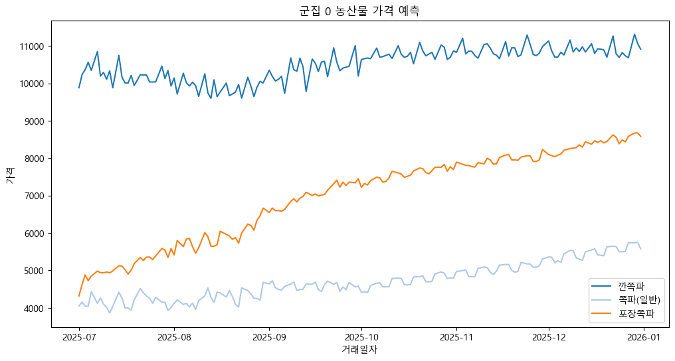
농산물 | 색상(RGB)
깐쪽파 | (31, 119, 180)
쪽파(일반) | (174, 199, 232)
포장쪽파 | (255, 127, 14)

Cluster_1
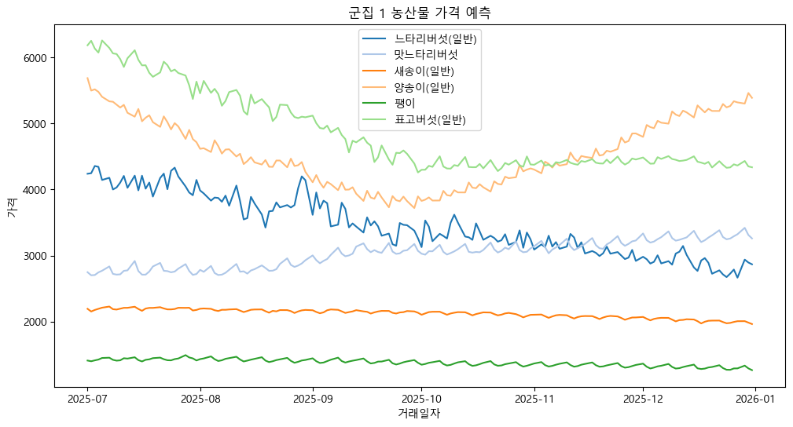
농산물 | 색상(RGB)
느타리버섯(일반) | (31, 119, 180)
맛느타리버섯 | (174, 199, 232)
새송이(일반) | (255, 127, 14)
양송이(일반) | (255, 187, 120)
팽이 | (44, 160, 44)
표고버섯(일반) | (152, 223, 138)

Cluster_2
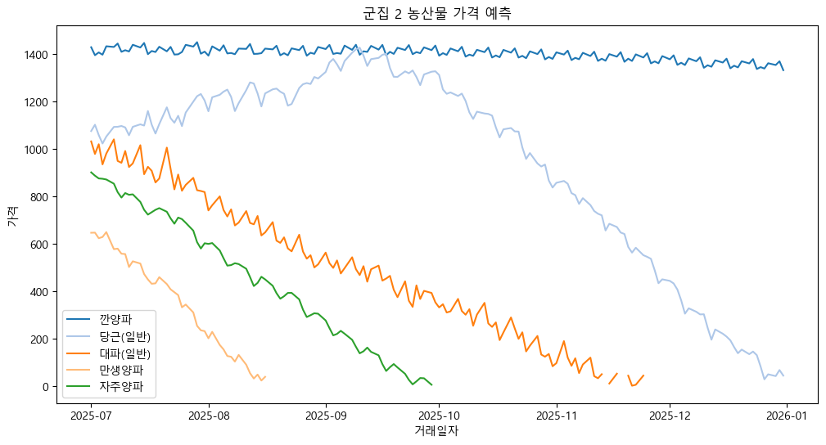
농산물 | 색상(RGB)
깐양파 | (31, 119, 180)
당근(일반) | (174, 199, 232)
대파(일반) | (255, 127, 14)
만생양파 | (255, 187, 120)
자주양파 | (44, 160, 44)

Cluster_3
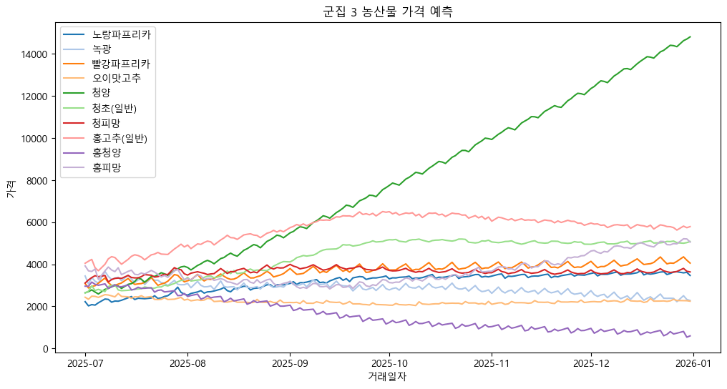
농산물 | 색상(RGB)
노랑파프리카 | (31, 119, 180)
녹광 | (174, 199, 232)
빨강파프리카 | (255, 127, 14)
오이맛고추 | (255, 187, 120)
청양 | (44, 160, 44)
청초(일반) | (152, 223, 138)
청피망 | (214, 39, 40)
홍고추(일반) | (255, 152, 150)
홍청양 | (148, 103, 189)
홍피망 | (197, 176, 213)

Cluster_4
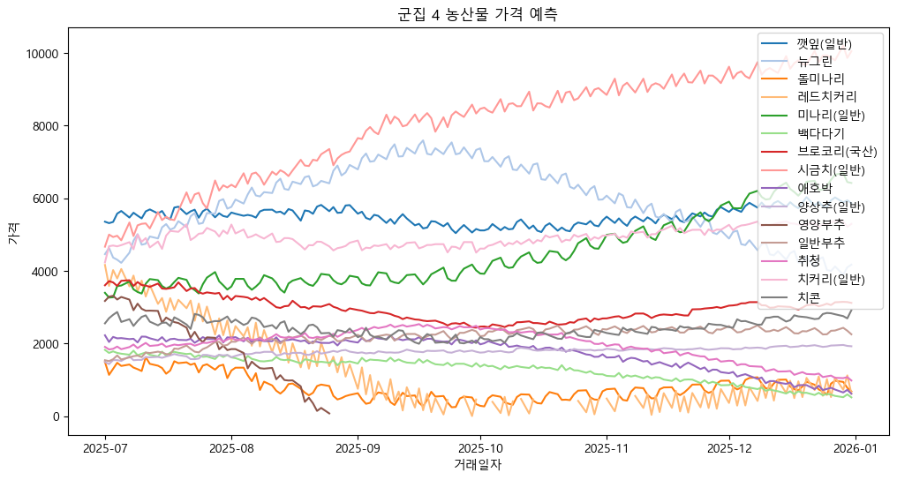
농산물 | 색상(RGB)
깻잎(일반) | (31, 119, 180)
뉴그린 | (174, 199, 232)
돌미나리 | (255, 127, 14)
레드치커리 | (255, 187, 120)
미나리(일반) | (44, 160, 44)
백다다기 | (152, 223, 138)
브로코리(국산) | (214, 39, 40)
시금치(일반) | (255, 152, 150)
애호박 | (148, 103, 189)
양상추(일반) | (197, 176, 213)
영양부추 | (140, 86, 75)
일반부추 | (196, 156, 148)
취청 | (227, 119, 194)
치커리(일반) | (247, 182, 210)
치콘 | (127, 127, 127)

Cluster_5
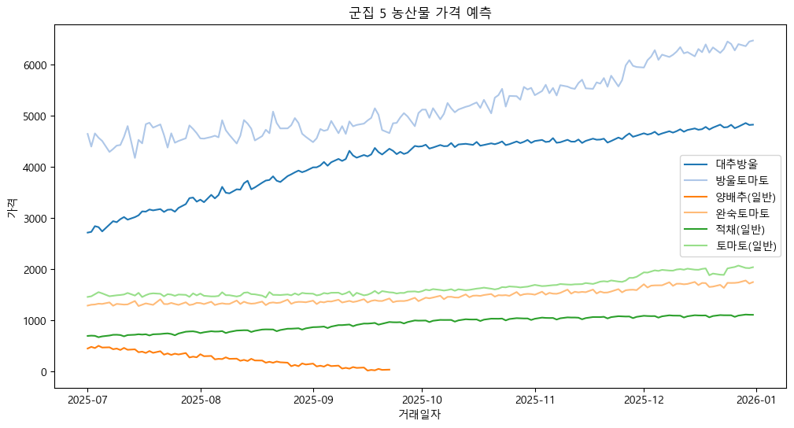
농산물 | 색상(RGB)
대추방울 | (31, 119, 180)
방울토마토 | (174, 199, 232)
양배추(일반) | (255, 127, 14)
완숙토마토 | (255, 187, 120)
적채(일반) | (44, 160, 44)
토마토(일반) | (152, 223, 138)

Cluster_6
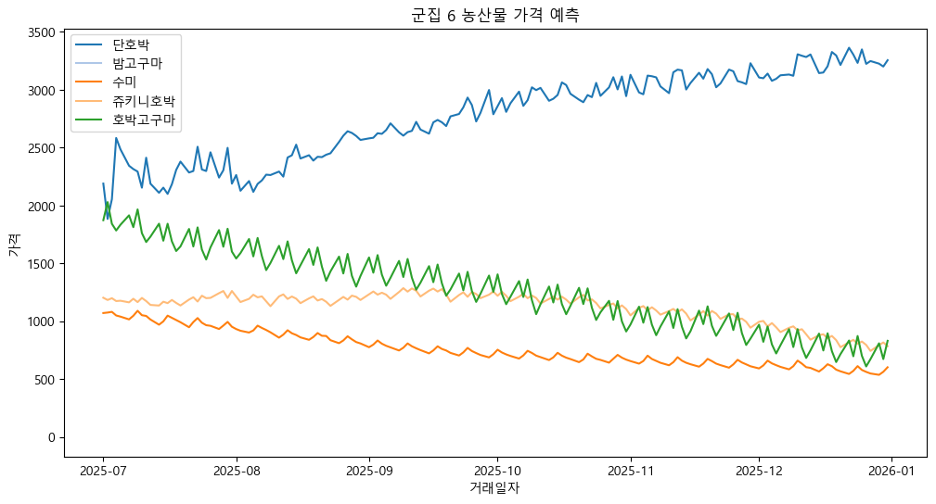
농산물 | 색상(RGB)
단호박 | (31, 119, 180)
밤고구마 | (174, 199, 232)
수미 | (255, 127, 14)
쥬키니호박 | (255, 187, 120)
호박고구마 | (44, 160, 44)

